Лист1
 |  |  |  |  | 0 | 1 | 2 | 3 | 4 | 5 | 6 | 7 | 8 | 9 | q
 |  | № | λ | труд | f1 | f2 | f3 | f4 | f5 | f6 | f7 | f8 | f9 | f10 | кол-во
 | 0 | 7 | 1.50 | 7000 | 100 | 0 | 0 | 50 | 0 | 0 | 110 | 0 | 200.00 | 0 | 25
 | 1 | 14 | 3.90 | 4000 | 0 | 0 | 150 | 30 | 0 | 0 | 0 | 0 | 180.00 | 0 | 15
 | 2 | 13 | 0.60 | 3000 | 0 | 50 | 50 | 0 | 0 | 80 | 0 | 100 | 0.00 | 0 | 20
 | 3 | 4 | 2.30 | 4000 | 120 | 40 | 0 | 0 | 0 | 30 | 0 | 180 | 0.00 | 0 | 25
 | 4 | 18 | 0.90 | 8000 | 200 | 0 | 110 | 0 | 120 | 0 | 0 | 0 | 40.00 | 30 | 20
 |  |  |  | файла | 370 | 250 | 360 | 280 | 320 | 375 | 280 | 350 | 140.00 | 350
 |  |  |  | блока | 40 | 30 | 75 | 40 | 40 | 50 | 40 | 75 | 25.00 | 20

1 |  | 9.2
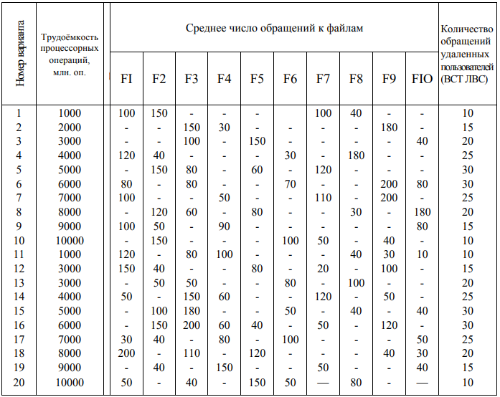
2 | P | 0.16
 |  | 0.42
 |  | 0.07 | 1
 |  | 0.25
 |  | 0.10

3 | θ | 4.815E+09 |  | 1141.30
 |  |  |  | 1695.65
 |  |  |  | 195.65 | 4815 |  | 4815217391
 |  |  |  | 1000.00
 |  |  |  | 782.61

 |  |  |  | p*d | 0 | 1 | 2 | 3 | 4 | 5 | 6 | 7 | 8 | 9
4 | D | 65.87 |  | 0 | 16.30 | 0.00 | 0.00 | 8.15 | 0.00 | 0.00 | 17.93 | 0.00 | 32.61 | 0.00
 |  | 13.26 |  | 1 | 0.00 | 0.00 | 63.59 | 12.72 | 0.00 | 0.00 | 0.00 | 0.00 | 76.30 | 0.00
 |  | 77.61 |  | 2 | 0.00 | 3.26 | 3.26 | 0.00 | 0.00 | 5.22 | 0.00 | 6.52 | 0.00 | 0.00
 |  | 20.87 |  | 3 | 30.00 | 10.00 | 0.00 | 0.00 | 0.00 | 7.50 | 0.00 | 45.00 | 0.00 | 0.00
 |  | 11.74 |  | 4 | 19.57 | 0.00 | 10.76 | 0.00 | 11.74 | 0.00 | 0.00 | 0.00 | 3.91 | 2.93
 |  | 12.72
 |  | 17.93
 |  | 51.52
 |  | 112.83
 |  | 2.93

5 | D0 | 387.28

 |  |  |  | lk*D |  |  |  |  |  |  |  |  |  |  |  | сумма
6 | lcp | 47.13 |  |  | 2635 | 398 | 5821 | 835 | 470 | 636 | 717 | 3864 | 2821 | 59 |  | 18254

 |  |  |  | p*q
7 | Q | 19.95 |  |  | 4.08
 |  |  |  |  | 6.36
 |  |  |  |  | 1.30
 |  |  |  |  | 6.25
 |  |  |  |  | 1.96

8 | H | 408.23

9 | θ0 | 1.1795E+07 |  | 11795404

10 | Z | 3075

